Лист1
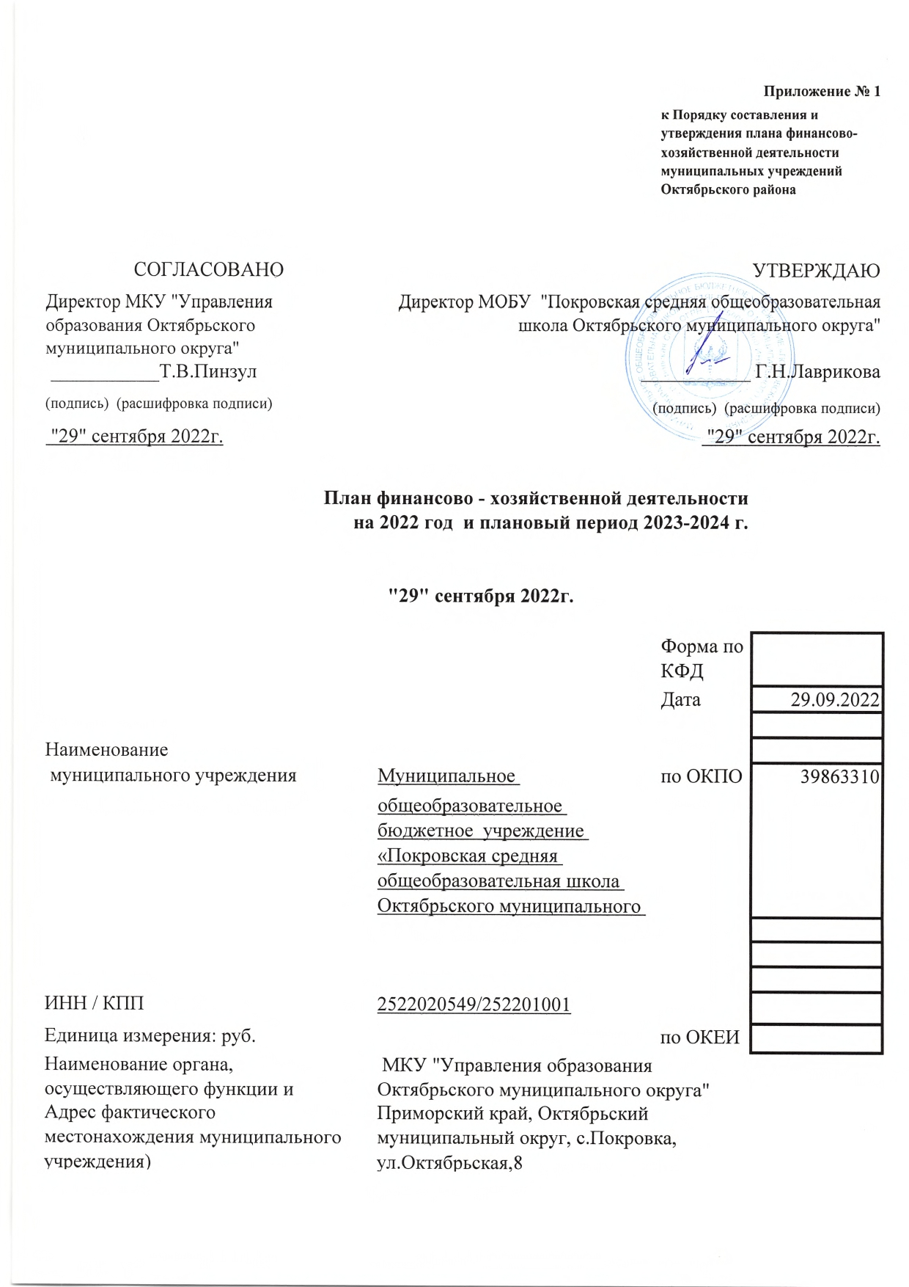
 | Приложение № 1
 |  | к Порядку составления и утверждения плана финансово-хозяйственной деятельности муниципальных учреждений Октябрьского района

СОГЛАСОВАНО | УТВЕРЖДАЮ
Директор МКУ "Управления образования Октябрьского муниципального округа" | Директор МОБУ "Покровская средняя общеобразовательная школа Октябрьского муниципального округа"
___________Т.В.Пинзул | ___________ Г.Н.Лаврикова
(подпись) (расшифровка подписи) | (подпись) (расшифровка подписи)
"29" сентября 2022г. | "29" сентября 2022г.

План финансово - хозяйственной деятельности
на 2022 год и плановый период 2023-2024 г.

"29" сентября 2022г.

 |  | Форма по КФД
 |  | Дата | 2022-09-29

Наименование
муниципального учреждения | Муниципальное | по ОКПО | 39863310
 | общеобразовательное бюджетное учреждение «Покровская средняя общеобразовательная школа Октябрьского муниципального округа»

ИНН / КПП | 2522020549/252201001
Единица измерения: руб. |  | по ОКЕИ
Наименование органа, осуществляющего функции и полномочия учредителя | МКУ "Управления образования Октябрьского муниципального округа"
Адрес фактического местонахождения муниципального учреждения) | Приморский край, Октябрьский муниципальный округ, с.Покровка, ул.Октябрьская,8

